Лист1
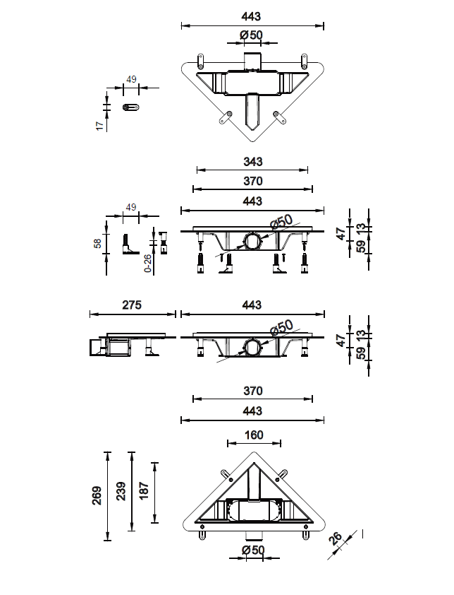
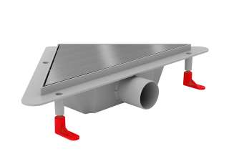
МИАНО УГЛОВОЙ душевой лоток DROPS глянец | MS-DF
МИАНО УГЛОВОЙ душевой лоток DROPS матовый | MS-DM
МИАНО УГЛОВОЙ душевой лоток KLASSIK глянец | MS-KF
МИАНО УГЛОВОЙ душевой лоток KLASSIK матовый | MS-KM
МИАНО УГЛОВОЙ душевой лоток MEDIUM глянец | MS-MF
МИАНО УГЛОВОЙ душевой лоток MEDIUM матовый | MS-MM

